상품제안서
디아망떼 프리미엄 와인잔 핑크실루엣 | 상품코드: S43334

 |  |  |  |  |  |  | 02-713-8555 | www.synergygift.co.kr
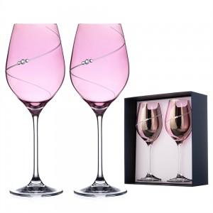 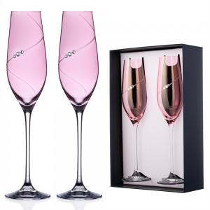 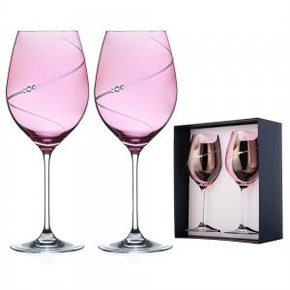

【상세/제작정보】 | 와인의 본질을 가장 아름답게 담아내는 디아망떼 크리스탈 와인글라스.<br>유럽 감성과 장인의 기술력이 더해져, 와인의 컬러와 향을 더욱 풍부하게 표현합니다.<br>

【인쇄/포장옵션】 | 기타 / 포장불가능

【공급단가】 | 수량 | 10~ | 50~ | 100~ | 300~ | 500~
*VAT별도 | 레드와인잔 2P(470ml) | 73,200원 | 71,440원 | 68,520원 | 66,760원 | 65,000원
 | 화이트와인잔 2P (360ml) | 71,400원 | 69,680원 | 66,830원 | 65,110원 | 63,400원
 | 샴페인와인잔 2P (210ml) | 69,480원 | 67,810원 | 65,040원 | 63,370원 | 61,700원

【상품 URL】 | https://www.synergygift.co.kr:443/src/goods_detail.php?gdno=43334

